Betting Decisions
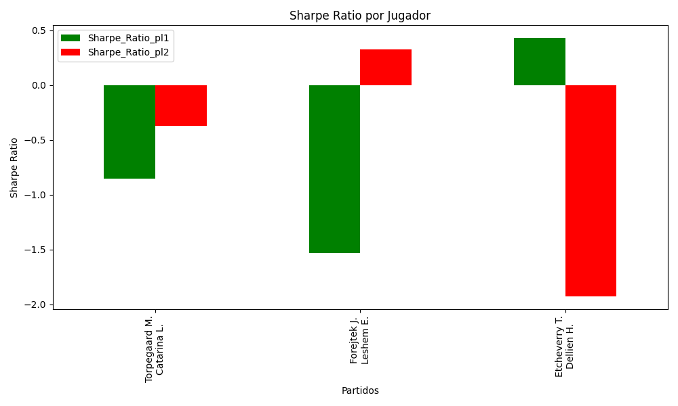
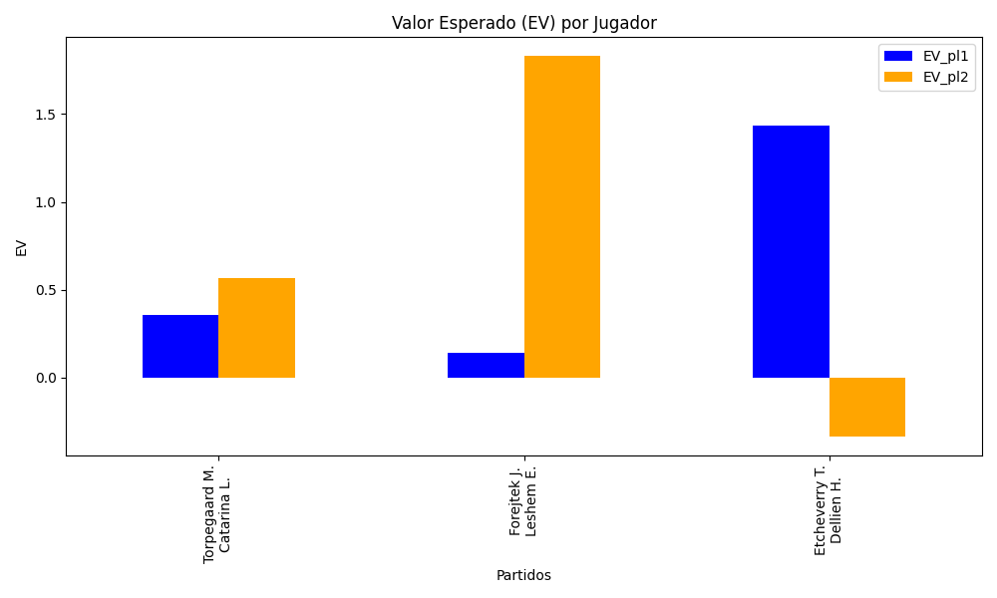
Surface | pl1 | pl1_flag | pl1_hand | pl1_bet | pl2 | pl2_flag | pl2_hand | pl2_bet | Result | DiffProffTime | DiffPts | DiffWeight | DiffHeight | Class | Prob_win_pl1 | Prob_win_pl2 | Accuracy | EV_pl1 | EV_pl2 | Std_Dev_pl1 | Std_Dev_pl2 | Sharpe_Ratio_pl1 | Sharpe_Ratio_pl2 | Best_Bet_EV | match | Best_Bet | Best_Bet_Sharpe | Money_to_Bet | Prob_Win | Payout
indoors | Torpegaard M. | DNK | Right-Handed | 1.53 | Catarina L. | MCO | Right-Handed | 2.38 | 0 | 2 | 237 | 4 | 8 | 0 | 0.53632265628 | 0.46367734372 | 1 | 0.35689632038 | 0.56722942178 | 0.76297874666 | 1.1868558281 | -0.85599196895 | -0.37306180559 | 0.35689632038 | Torpegaard M. Catarina L. | pl1 | -0.85599196895 | 5.56 | 0.53632265628 | 1.53
indoors | Forejtek J. | CZE | Right-Handed | 1.14 | Leshem E. | ISR | Right-Handed | 5.05 | 0 | -5 | -83 | 1 | -3 | 0 | 0.53229054678 | 0.46770945322 | 1 | 0.13910177011 | 1.829642192 | 0.56881010349 | 2.5197289672 | -1.531087835 | 0.32528982388 | 0.13910177011 | Forejtek J. Leshem E. | pl1 | -1.531087835 | 5.56 | 0.53229054678 | 1.14
clay | Etcheverry T. | ARG | Right-Handed | 2.27 | Dellien H. | BOL | Right-Handed | 1.6 | 0 | -7 | -108 | 7 | 16 | 0 | 0.74419544651 | 0.25580455349 | 1 | 1.4335191101 | -0.33490816093 | 0.99042933922 | 0.69809997478 | 0.42761163601 | -1.9265265857 | 1.4335191101 | Etcheverry T. Dellien H. | pl1 | 0.42761163601 | 5.56 | 0.74419544651 | 2.27

Monte Carlo Summary
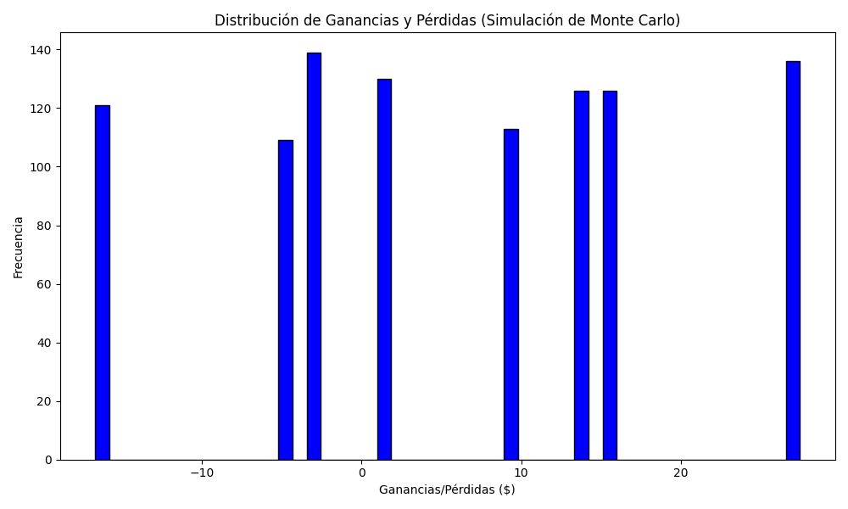
Promedio de Ganancia/Pérdida | Mediana de Ganancia/Pérdida | Ganancia/Pérdida Máxima | Ganancia/Pérdida Mínima | Probabilidad de Ganancia (>0)
5.7270224 | 9.2852 | 27.4664 | -16.68 | 0.136

